Bugs
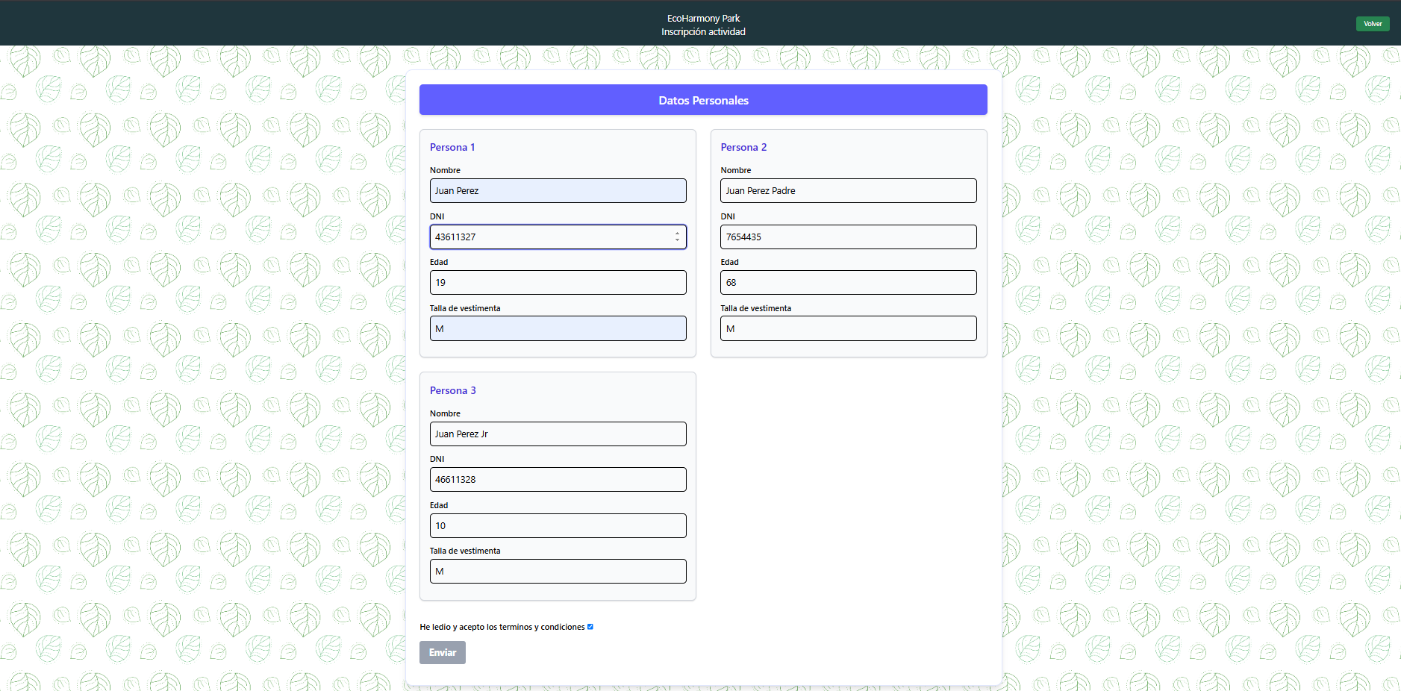
ID del Bug | TC asociado | Fecha de Creación | Descripción | Pasos para repruducirlo | Severidad | Prioridad | Estado | Bug 1 y 2

1 | 4 | 2025-05-22 | No permite confirmar la inscripcion | seguir los pasos del TC4 | Critico | Alta | Creado
2 | 4 | 22/05/2025 | Las edades no son seleccionables si no que deben introducirse | seguir los pasos del TC1 | Cosmetico | Baja | Creado
3 | 1 | 22/05/2025 | Por defecto se selecciona Tirolesa en la actividad a inscribirse | seguir los pasos del TC1 | Menor | Baja | Creado
4 | 5 | 22/05/2025 | El sistema se bloquea y no permite confirmar la inscripcion | seguir los pasos del TC5 | Menor | Baja | Creado
5 | 7 | 25/05/2025 | El sistema permite inscribir a visitantes en actividades en las que los mismos ya se encuentran inscriptos | seguir los pasos del TC07 | Menor | Media | Creado
6 | 8 | 25/05/2025 | El sistema espera tener precargados los visitantes del parque que quieren inscribirse a una actividad (si se modifican los DNI, por DNI de visitantes ya cargados en BD, el sistema muestra los mensajes de error de Talla y Edad) | seguir los pasos del TC08 | Critico | Alta | Creado
7
8
9
10
11
12
13
14
15

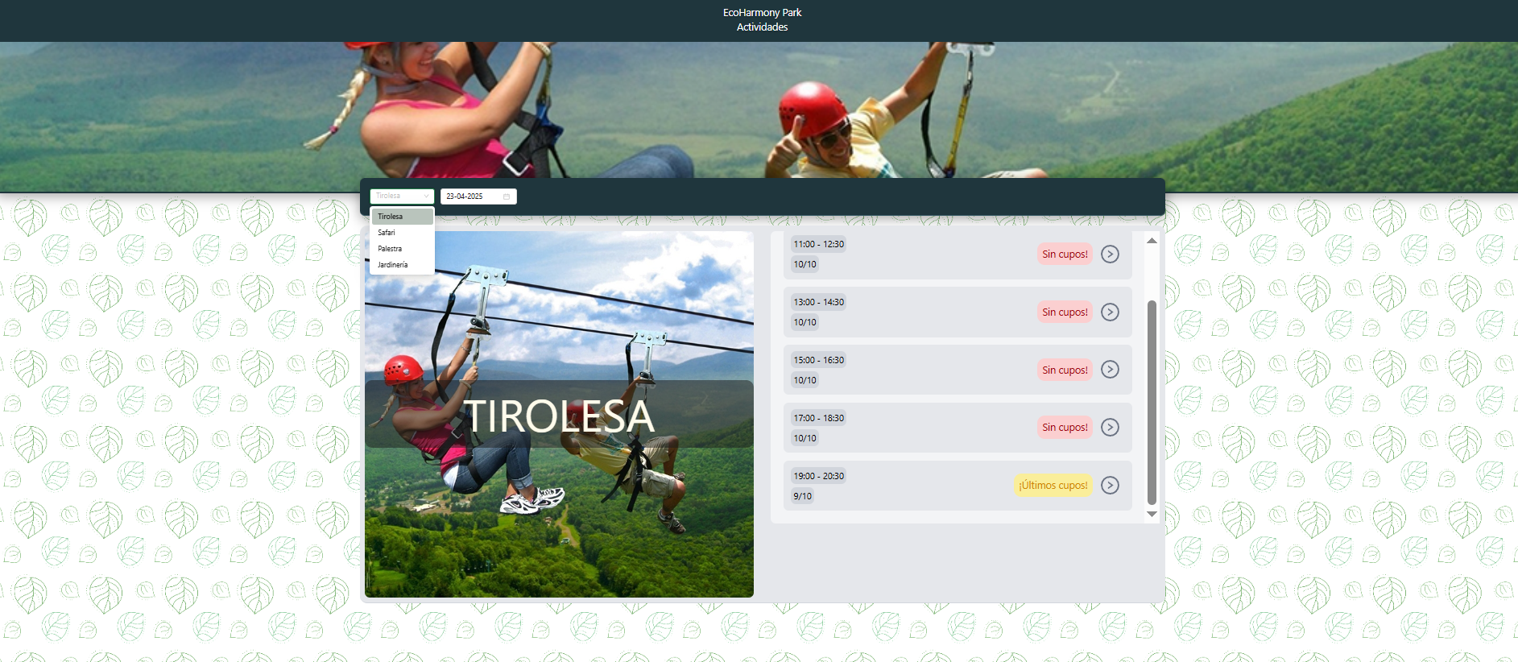
 |  |  |  |  |  |  |  | Bug 3

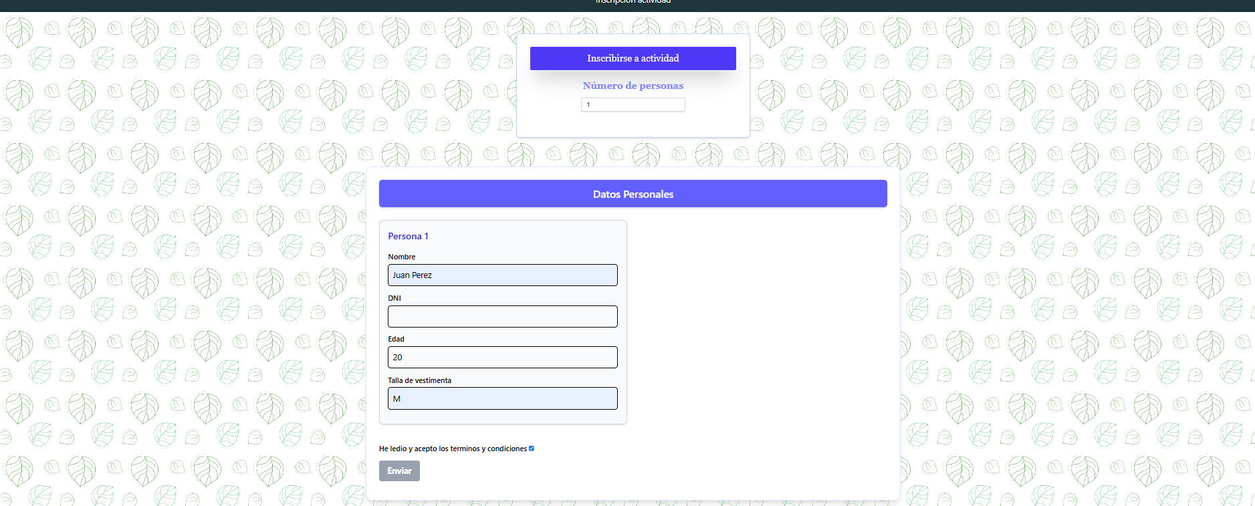
 |  |  |  |  |  |  |  | Bug 4

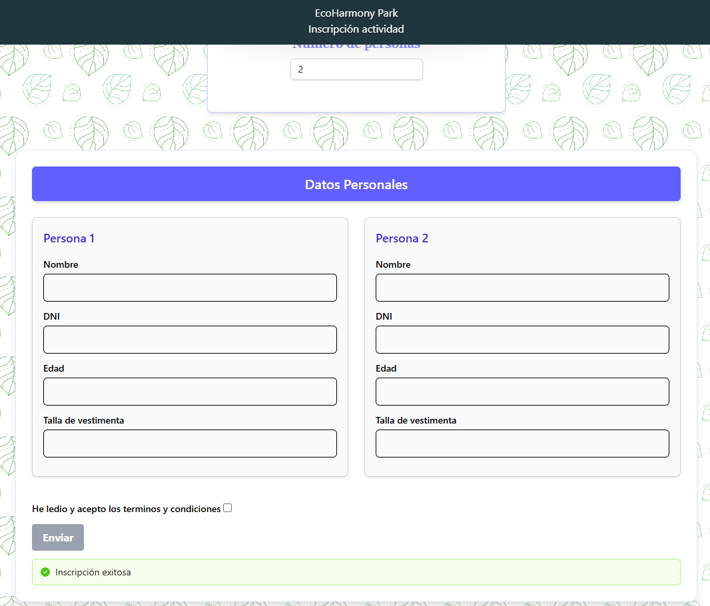
 |  |  |  |  |  |  |  | Bug 5

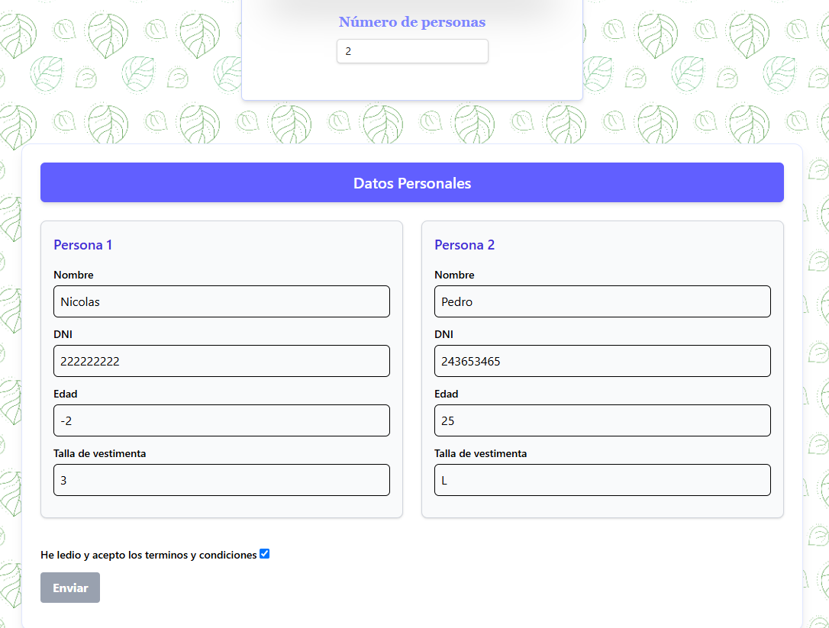
 |  |  |  |  |  |  |  | Bug 6

